Page 1
 |  |  |  |  |  |  |  |  |  |  |  |  | 15/

 |  |  |  | PREMIERE DEMANDE de Certificat de Jauge:

 |  |  |  | ORC-CLUB - 2 0 1 5 -

Fédération Française de Voile
Secteur Habitable
17 rue Henri Bocquillon
75015 - PARIS
Tél: 01 40 60 37 00
Fax: 01 40 60 37 37
 |  |  |  |  |  |  |  | N° de Voile : |  |  | -

 |  |  |  |  |  |  |  | Nom du Bateau :

 |  |  |  |  |  |  |  |  | PORT d' ATTACHE :

Adresse de Correspondance:
Centre de Calcul FFVoile
52 Rue Sénac de Meilhan
17000 La Rochelle - France
Tel : 07 85 82 40 52
Skype : lgellusseau
 |  |  |  |  |  |  |  |  | Première Régate :

 |  |  |  |  |  |  |  |  | Date : |  |  | (jj/mm/aaaa)

 |  |  |  |  |  |  | Euros |  |  |  |  | Chèque ci-joint : | OUI | NON

 | luc.gellusseau@ffvoile.fr |  |  |  |  |  |  | Masse d' Equipage = |  |  |  | kg

 |  |  |  |  |  | IDENTIFICATION

 |  | Nom de la Série: |  |  |  |  |  |  |  | Particularités :

 |  | Constructeur : |  |  |  |  |  | Architecte:

 |  |  | Année de Construction de la Série : |  | (mm/aaaa) |  |  |  |  |  |  | Année de la Première Mise à l' Eau:

 | Propriétaire : |  |  |  |  | Adresse:

 | NOM :

 | Prénom :

 | Email :

 |  |  |  |  |  | CARACTERISTIQUES de la COQUE & des APPENDICES
C O Q U E | La coque est en tout point identique à celle d'origine produite par le constructeur ? |  |  |  |  |  |  |  |  |  |  |  | OUI | NON

 |  | Longueur de Coque HT = |  | m | Bau Maxi = |  | m

 |  | Tiranat d' Eau: Maxi = |  | m | Min = |  | m

 |  | Déplacement donné par: |  |  |  |  | kg |  |  |  |  | Justificatif de Pesée ci-joint ? | OUI | NON

 |  |  | Condition de Charge du bateau :

A P P E N D I C E S
 | QUILLE(s) : |  |  |  |  |  |  |  |  |  |  | Nombre de Quilles :
 |  |  |  |  |  |  |  |  |  |  |  | La quille est elle en tout point identique à celle d'origine fournie par le constructeur ? | OUI | NON

 |  | Nature de la Quille(s): |  |  |  |  |  |  |  | Voile de Quille : |  | Matériau :

 |  |  |  |  |  |  |  |  |  | Bulbe : |  | Matériau :

 |  |  |  |  |  |  |  |  |  | Ailettes: |  | Matériau :

 | GOUVERNAIL(s) : |  |  |  |  |  |  |  |  |  |  | Nombre de Gouvernails :

 |  |  |  |  |  |  |  |  |  |  |  | Le(s) gouvernail(s) est il en tout point identique à celui d'origine fourni par le constructeur ? | OUI | NON

Page 3
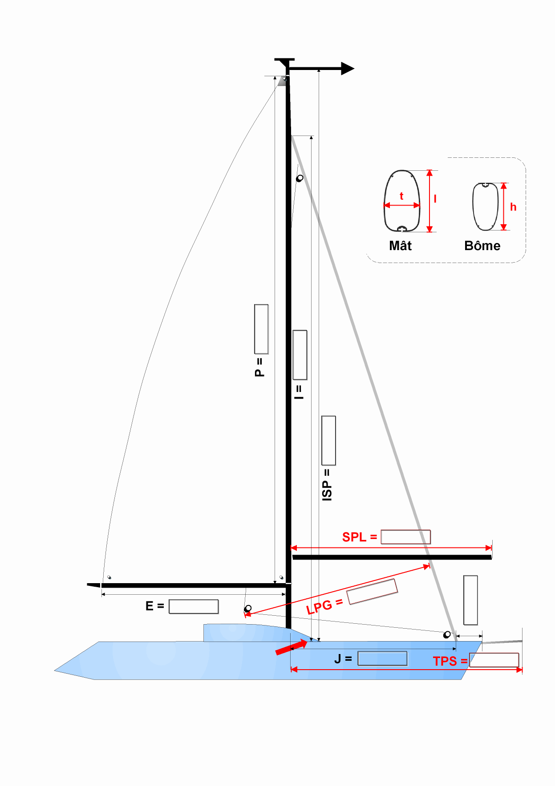
Drisse de Spinnaker la plus haute.
 | A C O M P L E T E R O B L I G A T O I R E M E N T

LIVET

 |  | - AUCUN CERTIFICAT NE SERA EMIS SANS LES VALEURS INDIQUEES EN ROUGE -

 |  | I = |  | P = |  | ISP-1 = | t =

 |  | J = |  | E = |  | ISP-2 = | l =

 |  | SFJ = |  | *** Indiquer les valeurs manquantes *** |  |  | h =

 |  | LPG = |  | SPL = |  | TPS =

 |  |  | Présence de ballasts (à eau) ? | OUI | NON |  | Volume total de tous les ballast = | litres

 |  |  |  |  |  |  | Distance transversale entre centres de gravité =

IMPORTANT : | 1) | Pour les courses en ORC, quand on déclare un foc à enrouleur, cela implique qu'il ne peut y avoir à bord d'autres focs que le foc de gros temps (RSO) et le tourmentin.

 | 2) | Les marques de jauge sont obligatoires sur le mât et la bôme. A défaut les axes des réas des poulies de renvoi de drisse ou d'étarque serviront de point de mesure.

 | 3) | Cabine avant aménagée: C'est la partie du bateau située en avant du mât principal, entièrement aménagée en un espace de vie et qui doit être réalisée en utilisant des matériaux rigides.

 |  | Nota: Les couchettes sur cadre ne remplissent pas cette condition.

Mesures de Voiles
 |  |  |  |  |  |  |  | FORMULAIRES de MESURES de VOILES

 |  |  |  |  |  |  |  | - 2 0 1 5 -

Fédération Française de Voile
Secteur Habitable
Tél: 01 40 60 37 00
Fax: 01 40 60 37 37
 |  |  |  |  |  |  |  |  |  |  |  |  |  |  | N° de Voile :

Adresse de Correspondance:
Centre de Calcul FFVoile
52 Rue Sénac de Meilhan
17000 La Rochelle - France
Tel : 07 85 82 40 52
Skype : lgellusseau
 |  |  |  |  |  |  |  |  |  |  |  | NOM du Bateau :

 |  |  |  |  |  |  |  |  |  |  |  |  | 1er Certifiat

 |  |  |  |  |  |  |  |  |  |  |  |  | Modification demandées
 |  |  |  |  |  |  |  |  |  |  |  |  | Attention: Les anciennes mesures seront conservées sans instructions contraires.
 |  |  | luc.gellusseau@gmail.com

 | Grand' Voiles

 |  |  |  |  |  |  | Identification :

 |  |  |  |  |  |  |  |  |  |  | HB = |  | m |  |  |  | HB = |  | m

 |  |  | Mesures prises sur les esparts: |  |  |  |  |  |  |  | MGT = |  | m |  |  |  | MGT = |  | m

 |  |  | Rappel : |  |  |  |  |  |  |  | MGU = |  | m |  |  |  | MGU = |  | m

 |  |  | P = |  |  |  |  |  |  |  | MGM = |  | m |  |  |  | MGM =

 |  |  | E = |  |  |  |  |  |  |  | MGL = |  | m |  |  |  | MGL = |  | m

 |  |  | SPL =

 |  |  |  |  |  |  |  |  |  |  | Guindant Indicatif = |  | m |  |  |  | Guindant Indicatif = |  | m

 |  |  | J = |  |  |  |  |  |  |  | Bordure Indicative = |  | m |  |  |  | Bordure Indicative = |  | m

 |  |  |  |  |  |  |  |  |  |  | Surface = |  | m² |  |  |  | Surface = |  | m²

VOILES PLATES D'AVANT | Génois / Focs |  |  |  |  |  |  |  |  |  |  |  |  |  |  |  |  |  |  |  |  | VOILES PLATES D'AVANT

O N
O N
O N
 |  |  |  |  | Latté? |  |  |  |  |  |  | Latté? |  |  |  |  |  | Latté? |  | 1

 |  |  | JH = |  |  | m |  | 0 |  |  | JH = |  | m |  | 0 |  | JH = |  | m | 0

 |  |  | JGT = |  |  | m |  | 0 |  |  | JGT = |  | m |  | 0 |  | JGT = |  | m | 0

 |  |  | JGU = |  |  | m |  | 0 |  |  | JGU = |  | m |  | 0 |  | JGU = |  | m | 0

 |  |  | JGM = |  |  | m |  | 0 |  |  | JGM = |  | m |  | 0 |  | JGM = |  | m | 0

 |  |  | JGL = |  |  | m |  | 0 |  |  | JGL = |  | m |  | 0 |  | JGL = |  | m | 0

 |  |  | LPG = |  |  | m |  |  |  |  | LPG = |  | m |  |  |  | LPG = |  | m

 |  |  | JL = |  |  | m |  |  |  |  | JL = |  | m |  |  |  | JL = |  | m

 |  |  | Surface = |  |  | m² |  |  |  |  | Surface = |  | m² |  |  |  | Surface = |  | m²

 | NOUVEAUTE 2014 A déclarer dans tous les cas.
VOILES PLATES D'AVANT | Code Zéro (ou 5) |  |  |  |  |  |  |  |  | Spinnakers Symétriques |  |  |  |  |  |  |  |  |  |  |  | VOILES CREUSES D'AVANT
 |  |  |  |  |  |  |  |  |  |  | Un Spinnaker symétrique doit être parfaitement symétrique par rapport à sa médiane de Bordure, en construction et en utilisation de matériau.

O N
 |  |  |  | Guidant Libre ?

O N
O N
O N
 |  |  |  |  | Latté? |  |  |  |  |  |  | Latté? |  |  |  |  |  | Latté?

O N
O N
 |  |  | JH = |  |  | m |  | 0 |  | Symétries respectées? |  |  |  |  |  | Symétries respectées?

O N
O N
 |  |  | JGT = |  |  | m |  | 0 |  |  | Nerf de Chute ? |  |  |  |  |  | Nerf de Chute ?

 |  |  | JGU = |  |  | m |  | 0 |  |  | SLU = |  | m |  |  |  | SLU = |  | m

 |  |  | JGM = |  |  | m |  | 0 |  |  | SLE = |  | m |  |  |  | SLE = |  | m

 |  |  | JGL = |  |  | m |  | 0 |  |  | SMG = |  | m |  | 0.000 |  | SMG = |  | m | 0.000

 |  |  | LPG = |  |  | m |  |  |  | 0 | SF = |  | m |  | 0.000 | 0 | SF = |  | m | 0.000

 |  |  | JL = |  |  | m

 |  |  | Surface = |  |  | m² |  |  | 0 |  | Surface = |  | m² |  | 0 |  | Surface = |  | m² |  | 0

VOILES CREUSES D'AVANT | Spinnakers Asymétriques |  |  |  |  |  |  |  |  |  |  |  |  |  |  |  |  |  |  |  |  | VOILES CREUSES D'AVANT

O N
O N
O N
 |  |  |  |  | Latté? |  |  |  |  |  |  | Latté? |  |  |  |  |  | Latté?

 |  |  | SLU = |  |  | m |  |  |  |  | SLU = |  | m |  |  |  | SLU = |  | m

 |  |  | SLE = |  |  | m |  |  |  |  | SLE = |  | m |  |  |  | SLE = |  | m

 |  |  | AMG = |  |  | m |  |  |  |  | AMG = |  | m |  |  |  | AMG = |  | m

 |  |  | SF = |  |  | m |  |  |  |  | SF = |  | m |  |  |  | SF = |  | m

 |  |  | Surface = |  |  | m² |  |  | 0 |  | Surface = |  | m² |  | 0 |  | Surface = |  | m² | 0

Je certifie l' exactitude de mes déclarations dans la limite de mes connaissances.

O N
(**) |  | Les Nerfs de Chute sont interdits dans les Spinnakers Symétriques. |  |  |  |  |  |  |  |  | Posséder vous des voiles en Milar, Kevlar, 3DL, etc…?

 |  |  |  |  |  |  |  |  |  |  |  |  |  | Fait à :

 |  |  |  |  |  |  |  |  |  |  |  |  |  | le :

 |  |  |  |  |  |  |  |  |  |  |  |  |  | le Déclarant :
 |  |  |  |  |  |  |  |  |  |  |  | ( Le propriétaire ) ou son représentant

